Лист1
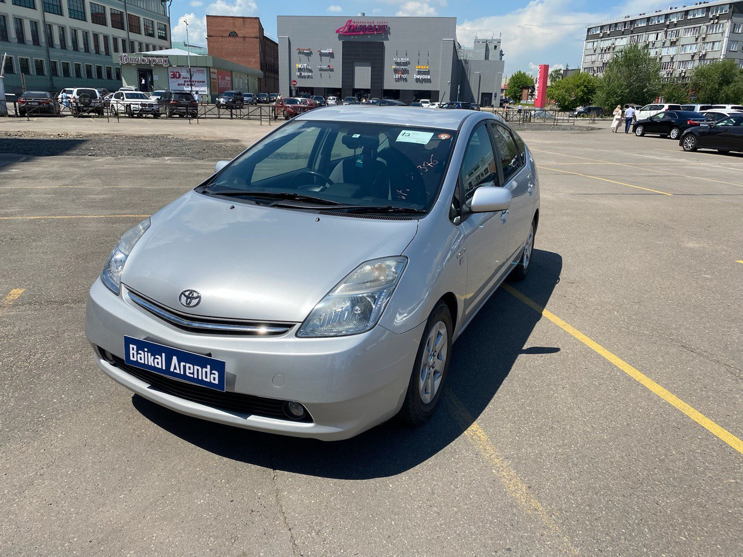
 | Собственник или владелец | Байкал Аренда Ангарск
 | Партнер /доля/сумма | Дидин Михаил /1,4/ 199500
 | Автомобиль / Срок | TOYOTA PRIUS 2008 №Е366КС138 /
 | Первоначальный взнос/ залог | 2625
 | Статья ДДС | Сумма | Расход | Ремонт | Выдача ДС | Остаток
1 | 2023-01-16 | 1075 |  |  |  | 1075
2 | 2023-01-23 | 3000 | 375 |  |  | 3700
3 | 2023-01-30 | 3000 | 375 |  |  | 6325
4 | 2023-02-06 | 3000 | 375 |  |  | 8950
5 | 2023-02-13 | 3000 | 375 |  |  | 11575
6 | 2023-02-20 | 3000 | 375 |  |  | 14200
7 | 2023-02-27 | 3000 | 375 |  |  | 16825
8 | 2023-03-06 | 3000 | 375 |  |  | 19450
9 | 2023-03-13 | 3000 | 375 |  |  | 22075 | в аренде
10 | 2023-03-20 | 3000 | 375 |  |  | 24700 | на стоянке
11 | 2023-03-27 | 3000 | 375 |  |  | 27325 | на оформлении
12 | 2023-04-03 | 3000 | 375 |  |  | 29950 | в прокате
13 | 2023-04-10 | 3000 | 375 |  |  | 32575 | продан / выкуплен
14 | 2023-04-17 | 3000 | 375 |  |  | 35200 | на ремонте
15 | 2023-04-24 | 3000 | 375 |  |  | 37825 | на продаже
16 | 2023-05-01 | 3000 | 375 | 200 +7608 |  | 32642 | в залоге
17 |  |  |  | 413 |  | 32229
18 | 2023-06-26 |  |  | 1250 |  | 30979 | 01.05.2023 оплата маяка
19 | 2023-06-26 |  |  | 100 |  | 30879 | 01.05.2023 замена масла, ремонт подвески, замена резины, замена лампочки, мойка
20 | 05.07.2023 по 15.07.2023 | 5000 | 500 |  |  | 35379 | 09.06.2023 413р коврики
21 | 21.07.2023 по 31.07.2023 | 5250 | 500 +100 |  |  | 44879 | 26.06.2023 1250 ремонт магнитолы
22 |  |  |  |  |  |  | 26.06.2023 заправка
23 | 2023-08-03 | 3125 | 375 |  |  | 47629 | 31.07.2023 оплата маяк
24 | 2023-08-10 | 3125 | 375 |  |  | 50379
25 | 2023-08-17 | 3125 | 375 |  |  | 53129
26 | 2023-08-24 | 3125 | 375 |  |  | 55879
27 | 2023-08-31 | 3125 | 375 |  |  | 58629
28
29 | 04.09.2023 -07.09.2023 | 1875 | 375 |  |  | 60129
30
31 | 2023-09-14 | 3000 | 375 |  |  | 62754
32 | 2023-09-18 | 1400 |  |  |  | 64154
33 | 2023-09-25 | 3000 | 375 |  |  | 66779
34 | 2023-10-02
35 | 2023-10-09
36 | 2023-10-16
37 | 2023-10-23
38 | 2023-10-30
39 | 2023-11-06
40 | 2023-11-13
41 | 2023-11-20
42 | 2023-11-27
43 | 2023-12-04
44 | 2023-12-11
45 | 2023-12-18
46 | 2023-12-25
47 | 2024-01-01
48 | 2024-01-08
49 | 2024-01-15
50 | 2024-01-22
51 | 2024-01-29
52 | 2024-02-05
53 | 2024-02-12
54 | 2024-02-19
55 | 2024-02-26
56 | 2024-03-04
57 | 2024-03-11
58 | 2024-03-18
59 | 2024-03-25
60 | 2024-04-01
61 | 2024-04-08
62 | 2024-04-15
63 | 2024-04-22
64 | 2024-04-29
65 | 2024-05-06
66 | 2024-05-13
67 | 2024-05-20
68 | 2024-05-27
69 | 2024-06-03
70 | 2024-06-10
71 | 2024-06-17
72 | 2024-06-24
73 | 2024-07-01
74 | 2024-07-08
75 | 2024-07-15
76 | 2024-07-22
77 | 2024-07-29
78 | 2024-08-05
79 | 2024-08-12
80 | 2024-08-19
81 | 2024-08-26
82 | 2024-09-02
83 | 2024-09-09
84 | 2024-09-16
85 | 2024-09-23
86 | 2024-09-30
87 | 2024-10-07
88 | 2024-10-14
89 | 2024-10-21
90 | 2024-10-28
91 | 2024-11-04
92 | 2024-11-11
93 | 2024-11-18
94 | 2024-11-25
95 | 2024-12-02
96 | 2024-12-09
97 | 2024-12-16
98 | 2024-12-23
99 | 2024-12-30
100 | 2025-01-06
101 | 2025-01-13
102 | 2025-01-20
103 | 2025-01-27
104 | 2025-02-03
105 | 2025-02-10
106 | 2025-02-17
107 | 2025-02-24
108 | 2025-03-03
109 | 2025-03-10
110 | 2025-03-17
111 | 2025-03-24
112 | 2025-03-31
113 | 2025-04-07
114 | 2025-04-14
115 | 2025-04-21
116 | 2025-04-28
117 | 2025-05-05
118 | 2025-05-12
119 | 2025-05-19
120 | 2025-05-26
121 | 2025-06-02
122 | 2025-06-09
123 | 2025-06-16
124 | 2025-06-23
125 | 2025-06-30
126 | 2025-07-07
127 | 2025-07-14
128 | 2025-07-21
129 | 2025-07-28
130 | 2025-08-04
131 | 2025-08-11
132 | 2025-08-18
133 | 2025-08-25
134 | 2025-09-01
135 | 2025-09-08
136 | 2025-09-15
137 | 2025-09-22
138 | 2025-09-29
139 | 2025-10-06
140 | 2025-10-13
141 | 2025-10-20
142 | 2025-10-27
143 | 2025-11-03
144 | 2025-11-10
145 | 2025-11-17
146 | 2025-11-24
147 | 2025-12-01
148 | 2025-12-08
149 | 2025-12-15
150 | 2025-12-22
151
152
153
154
155
156
157

